Đăng Ký
 |  |  |  |  | TEST CASE

 |  |  | Kiểm thử viên: |  | Hoàng Minh Nguyệt
 |  |  | Tên Module: |  | Chức năng đăng kí
 |  |  | Ngày lập Test Case: |  | 2024-08-12
 |  |  | Ngày kết thúc Test Module |  | 2014-12-12
 |  |  | Người phát triển Module
 |  |  |  | Số TC | 24
 |  |  |  | TC Pass | 23
 |  |  |  | TC Fail | 1
ID | Test Case Description (mô tả) | Pre -Condition (điều kiện trước) | Test Case Procedure (các bước kiểm thử) | Expected Output (kết quả mong muốn) | Actual results (Kết quả thực tế) | Status (trạng thái) | Test date | Note | Minh chứng
TC1-01 | Kiểm tra đăng ký vào website cho: Họ hợp lệ cho ứng dụng web, tên hợp lệ cho ứng dụng web , nhập Địa chỉ email hợp lệ cho ứng dụng web, nhập Mật khẩu hợp lệ cho ứng dụng web , nhập. | Người dùng chưa có tài khoản đăng nhập vào hệ thống và Email chưa dùng để đăng kí website. | B1: Truy cập vào website https://sachtaodan.vn/ B2: Chọn chức năng Đăng kí. B3: Nhập Họ: Hoàng B4: Nhập tên: Minh Nguyệt. B5: Nhập email: hoangminhnguyet10122277@gmail.com B6: Nhập mật khẩu: 1424Nguyet@ B7: Nhấn "Đăng ký". | B1:Hiển thị trang chủ Sách Tao Đàn B2:Hiển thị giao diện Đăng kí. B7: Hiển thị giao diện Trang chủ | B1:Hiển thị trang chủ Sách Tao Đàn B2:Hiển thị giao diện Đăng kí. B7: Hiển thị giao diện Trang chủ | Pass |  | Phương pháp kiểm thử: hộp đen Trường hợp kiểm thử: Đăng ký cho người dùng
TC1-02 | Kiểm tra đăng ký vào website cho: Không nhập Họ, nhập tên hợp lệ cho ứng dụng web, nhập Địa chỉ email hợp lệ cho ứng dụng web, nhập Mật khẩu hợp lệ cho ứng dụng web. | Người dùng chưa có tài khoản đăng nhập vào hệ thống và Email chưa dùng để đăng kí website. | B1: Truy cập vào website https://sachtaodan.vn/ B2: Chọn chức năng Đăng kí. B3: Bỏ trống trường Họ B4: Nhập tên: Minh Nguyệt. B5: Nhập email: hoangminhnguyet10122277@gmail.com B6: Nhập mật khẩu: 1424Nguyet@ B7: Nhấn "Đăng ký". | B1: Hiển thị trang chủ Sách Tao Đàn B2: Hiển thị giao diện Đăng kí. B7: Thông báo lỗi và yêu cầu nhập lại. | B1: Hiển thị trang chủ Sách Tao Đàn B2: Hiển thị giao diện Đăng kí. B7: Thông báo lỗi và yêu cầu nhập lại. | Pass |  | Phương pháp kiểm thử: hộp đen Trường hợp kiểm thử: Đăng ký cho người dùng
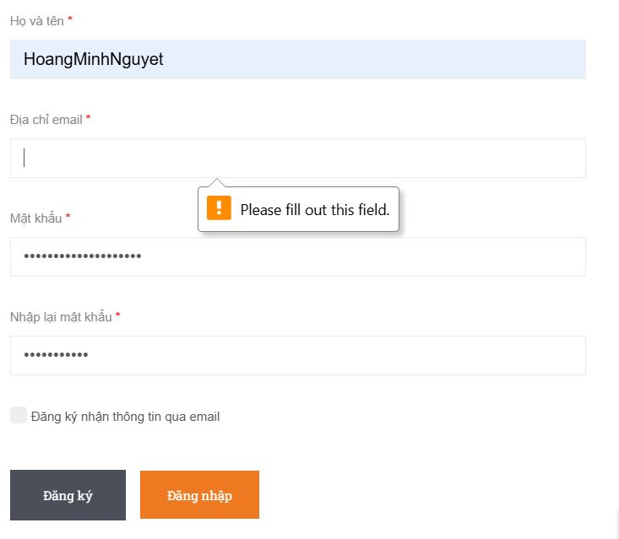
TC1-03 | Kiểm tra đăng ký vào website cho: Họ hợp lệ cho ứng dụng web, nhập tên hợp lệ cho ứng dụng web, không nhập Địa chỉ email cho ứng dụng web, nhập Mật khẩu hợp lệ cho ứng dụng web. | Người dùng chưa có tài khoản đăng nhập vào hệ thống và Email chưa dùng để đăng kí website. | B1: Truy cập vào website https://sachtaodan.vn/ B2: Chọn chức năng Đăng kí. B3:Nhập Họ: Hoàng B4: Nhập tên: Minh Nguyệt. B5: Bỏ trống trường email B6: Nhập mật khẩu: 1424Nguyet@ B7: Nhấn "Đăng ký". | B1: Hiển thị trang chủ Sách Tao Đàn B2: Hiển thị giao diện Đăng kí. B7: Thông báo lỗi và yêu cầu nhập lại. | B1: Hiển thị trang chủ Sách Tao Đàn B2: Hiển thị giao diện Đăng kí. B7: Thông báo lỗi và yêu cầu nhập lại. | Pass |  | Phương pháp kiểm thử: hộp đen Trường hợp kiểm thử: Đăng ký cho người dùng
TC1-04 | Kiểm tra đăng ký vào website cho: Họ hợp lệ cho ứng dụng web, nhập tên cho ứng dụng web, nhập Địa chỉ email hợp lệ cho ứng dụng web, không nhập Mật khẩu cho ứng dung web. | Người dùng chưa có tài khoản đăng nhập vào hệ thống và Email chưa dùng để đăng kí website. | B1: Truy cập vào website https://sachtaodan.vn/ B2: Chọn chức năng Đăng kí. B3:Nhập Họ: Hoàng B4: Nhập tên: Minh Nguyệt. B5: Nhập email: haongminhnguyet10122277@gmail.com B6: Không nhập mật khẩu B7: Nhấn "Đăng ký". | B1: Hiển thị trang chủ Sách Tao Đàn B2: Hiển thị giao diện Đăng kí. B7: Thông báo lỗi và yêu cầu nhập lại. | B1: Hiển thị trang chủ Sách Tao Đàn B2: Hiển thị giao diện Đăng kí. B7: Thông báo lỗi và yêu cầu nhập lại. | Pass |  | Phương pháp kiểm thử: hộp đen Trường hợp kiểm thử: Đăng ký cho người dùng | 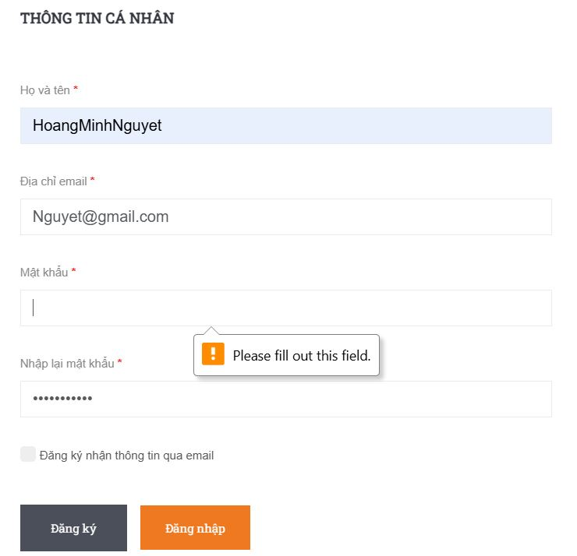
TC1-05 | Kiểm tra đăng ký vào website cho: Không nhập Họ cho ứng dụng web, không nhập tên cho ứng dụng web, không nhập email cho ứng dụng web, không nhập mật khẩu cho ứng dụng web. | Người dùng chưa có tài khoản đăng nhập vào hệ thống và Email chưa dùng để đăng kí website. | B1: Truy cập vào website https://sachtaodan.vn/ B2: Chọn chức năng Đăng kí. B3:Không nhập trường Họ B4: Không nhập trường tên B5: Không nhập email B6: Không nhập mật khẩu B7: Nhấn "Đăng ký". | B1: Hiển thị trang chủ Sách Tao Đàn B2: Hiển thị giao diện Đăng kí. B7: Thông báo lỗi và yêu cầu nhập lại. | B1: Hiển thị trang chủ Sách Tao Đàn B2: Hiển thị giao diện Đăng kí. B7: Thông báo lỗi và yêu cầu nhập lại. | Pass |  | Phương pháp kiểm thử: hộp đen Trường hợp kiểm thử: Đăng ký cho người dùng
TC1-06 | Nhập Họ chứa kí tự đặc biệt, nhập tên cho ứng web, nhập Địa chỉ email, nhập Mật khẩu. | Người dùng chưa có tài khoản đăng nhập vào hệ thống và Email chưa dùng để đăng kí website. | B1: Truy cập vào website https://sachtaodan.vn/ B2: Chọn chức năng Đăng kí. B3: Nhập Họ :hoàng@ B4: Nhập tên: Minh Nguyệt B5: Nhập Địa chỉ email: hoangminhnguyet10122277@gmail.com B6: Nhập mật khẩu: 1424Nguyet@ B7: Nhấn "Đăng ký". | B1: Hiển thị trang chủ Sách Tao Đàn B2: Hiển thị giao diện Đăng kí. B7: Hiển thị giao diện Trang chủ | B1:Hiển thị trang chủ Sách Tao Đàn B2:Hiển thị giao diện Đăng kí. B7: Hiển thị giao diện Trang chủ | Pass |  | Phương pháp kiểm thử: hộp đen Trường hợp kiểm thử: Đăng ký cho người dùng
TC1-07 | Nhập Họ tất cả là kí tự đặc biệt, nhập tên hợp lệ, nhập Địa chỉ email, nhập Mật khẩu. | Người dùng chưa có tài khoản đăng nhập vào hệ thống và Email chưa dùng để đăng kí website. | B1: Truy cập vào website https://sachtaodan.vn/ B2: Chọn chức năng Đăng kí. B3: Nhập Họ: @@ B4: Nhập tên: Minh Nguyệt B5: Nhập Địa chỉ email: hoangminhnguyet10122277@gmail.com B6: Nhập mật khẩu: 1424Nguyet@ B7: Nhấn "Đăng ký". | B1: Hiển thị trang chủ Sách Tao Đàn B2: Hiển thị giao diện Đăng kí. B7: Hiển thị giao diện Trang chủ | B1: Hiển thị trang chủ Sách Tao Đàn B2: Hiển thị giao diện Đăng kí. B7: Hiển thị giao diện Trang chủ | Pass |  | Phương pháp kiểm thử: hộp đen Trường hợp kiểm thử: Đăng ký cho người dùng
TC1-08 | Nhập Họ chỉ gồm số, nhập tên hợp lệ, nhập Địa chỉ email, nhập Mật khẩu. | Người dùng chưa có tài khoản đăng nhập vào hệ thống và Email chưa dùng để đăng kí website. | B1: Truy cập vào website https://sachtaodan.vn/ B2: Chọn chức năng Đăng kí. B3: Nhập Họ: 14241424 B4: Nhập tên: Minh Nguyệt B5: Nhập Địa chỉ email: hoangminhnguyet10122277@gmail.com B6: Nhập mật khẩu: 1424Nguyet@ B7: Nhấn "Đăng ký". | B1: Hiển thị trang chủ Sách Tao Đàn B2: Hiển thị giao diện Đăng kí. B7: Hiển thị giao diện Trang chủ | B1: Hiển thị trang chủ Sách Tao Đàn B2: Hiển thị giao diện Đăng kí. B7: Hiển thị giao diện Trang chủ | Pass |  | Phương pháp kiểm thử: hộp đen Trường hợp kiểm thử: Đăng ký cho người dùng
TC1-09 | Nhập Họ hợp lệ, nhập tên hợp lệ,không nhập Địa chỉ email, nhập Mật khẩu hợp lệ. | Người dùng chưa có tài khoản đăng nhập vào hệ thống và Email chưa dùng để đăng kí website. | B1: Truy cập vào website https://sachtaodan.vn/ B2: Chọn chức năng Đăng kí. B3: Nhập Họ: Hoàng B4: Nhập tên: Minh Nguyệt B5: Bỏ trống trường email. B6: Nhập mật khẩu: 1424Nguyet@ B7: Nhấn "Đăng ký". | B1: Hiển thị trang chủ Sách Tao Đàn B7: Thông báo "Vui lòng nhập email". | B1: Hiển thị trang chủ Sách Tao Đàn B2: Thông báo "Vui lòng nhập email".
TC1-10 | Nhập Họ hợp lệ, không nhập tên, nhập Địa chỉ email hợp lệ, nhập Mật khẩu hợp lệ. | Người dùng chưa có tài khoản đăng nhập vào hệ thống và Email chưa dùng để đăng kí website. | B1: Truy cập vào website https://sachtaodan.vn/ B2: Chọn chức năng Đăng kí. B3: Nhập Họ: Hoàng B4: Bỏ trống trường tên B5: Nhập email: hoangminhnguyet10122277@gmail.com B6: Nhập mật khẩu: 1424Nguyet@ B7: Nhấn "Đăng ký". | B1: Hiển thị trang chủ Sách Tao Đàn B7: Thông báo "Vui lòng nhập tên". | B1: Hiển thị trang chủ Sách Tao Đàn B2: Thông báo "Vui lòng nhập tên".
TC1-11 | Nhập Họ hợp lệ, nhập tên hợp lệ, nhập Địa chỉ email hợp lệ, không nhập Mật khẩu | Người dùng chưa có tài khoản đăng nhập vào hệ thống và Email chưa dùng để đăng kí website. | B1: Truy cập vào website https://sachtaodan.vn/ B2: Chọn chức năng Đăng kí. B3: Nhập Họ: Hoàng B4: Nhập tên: Minh Nguyệt B5: Nhập email: hoangminhnguyet10122277@gmail.com B6: Bỏ trống trường mật khẩu B7: Nhấn "Đăng ký". | B1: Hiển thị trang chủ Sách Tao Đàn B7: Thông báo "Vui lòng nhập mật khẩu". | B1: Hiển thị trang chủ Sách Tao Đàn B2: Thông báo "Vui lòng nhập mật khẩu". | Pass |  | Phương pháp kiểm thử: hộp đen Trường hợp kiểm thử: Đăng ký cho người dùng
TC1-12 | Nhập Họ hợp lệ, nhập tên hợp lệ, nhập Địa chỉ email, nhập Mật khẩu chỉ gồm 1 kí tự. | Người dùng chưa có tài khoản đăng nhập vào hệ thống và Email chưa dùng để đăng kí website. | B1: Truy cập vào website https://sachtaodan.vn/ B2: Chọn chức năng Đăng kí. B3: Nhập Họ: Hoàng B4: Nhập tên: Minh Nguyệt B5: Nhập email: hoangminhnguyet10122277@gmail.com B6:Nhập mật khẩu gồm 1 ký tự: a B7: Nhấn "Đăng ký". | B1: Hiển thị trang chủ Sách Tao Đàn B7: Thông báo " Mật khẩu dài từ 6 đến 50 ký tự". | B1: Hiển thị trang chủ Sách Tao Đàn B2: Thông báo " Mật khẩu dài từ 6 đến 50 ký tự". | Pass |  | Phương pháp kiểm thử: hộp đen Trường hợp kiểm thử: Đăng ký cho người dùng
TC1-13 | Nhập Họ hợp lệ, nhập tên gồm 1 ký tự, nhập Địa chỉ email hợp lệ, nhập Mật khẩu hợp lệ. | Người dùng chưa có tài khoản đăng nhập vào hệ thống và Email chưa dùng để đăng kí website. | B1: Truy cập vào website https://sachtaodan.vn/ B2: Chọn chức năng Đăng kí. B3: Nhập Họ: Hoàng B4: Nhập tên: a B5: Nhập email: hoangminhnguyet10122277@gmail.com B6:Nhập mật khẩu gồm 1 ký tự: 1424Nguyet B7: Nhấn "Đăng ký". | B1:Hiển thị trang chủ Sách Tao Đàn B2:Hiển thị giao diện Đăng kí. B7: Hiển thị giao diện Trang chủ | B1:Hiển thị trang chủ Sách Tao Đàn B2:Hiển thị giao diện Đăng kí. B7: Hiển thị giao diện Trang chủ | Pass |  | Phương pháp kiểm thử: hộp đen Trường hợp kiểm thử: Đăng ký cho người dùng
TC1-14 | Nhập Họ có khoảng trống trước sau, nhập tên hợp lệ, Nhập địa chỉ email hợp lệ, Nhập mật khẩu hợp lệ. | Người dùng chưa có tài khoản đăng nhập vào hệ thống và Email chưa dùng để đăng kí website. | B1: Truy cập vào website https://sachtaodan.vn/ B2: Chọn chức năng Đăng kí. B3: Nhập Họ và tên: Hoàng Minh Nguyệt B4: Nhập Địa chỉ email: hoangminhnguyet10122277@gmail.com B5: Nhập mật khẩu: 1424Nguyet@ B6: Nhập lại mật khẩu: 1424Nguyet@ B7: Nhấn "Đăng ký". | B1:Hiển thị trang chủ Sách Tao Đàn B2:Hiển thị giao diện Đăng kí. B7: Hiển thị giao diện Trang chủ | B1:Hiển thị trang chủ Sách Tao Đàn B2:Hiển thị giao diện Đăng kí. B7: Hiển thị giao diện Trang chủ | Pass
TC1-15 | Nhập Họ hợp lệ, nhập tên hợp lệ, Nhập sai địa chỉ email , Nhập mật khẩu hợp lệ. | Người dùng chưa có tài khoản đăng nhập vào hệ thống và Email chưa dùng để đăng kí website. | B1: Truy cập vào website https://sachtaodan.vn/ B2: Chọn chức năng Đăng kí. B3: Nhập Họ và tên: Hoàng Minh Nguyệt B4: Nhập Địa chỉ email: hoangminhnguyet10122277gmail.com B5: Nhập mật khẩu: 1424Nguyet@ B6: Nhập lại mật khẩu: 1424Nguyet@ B7: Nhấn "Đăng ký". | B1:Hiển thị trang chủ Sách Tao Đàn B2:Hiển thị giao diện Đăng kí. B7: Hiển thị giao diện Trang chủ | B1:Hiển thị trang chủ Sách Tao Đàn B2:Hiển thị giao diện Đăng kí. B7: Hiển thị giao diện Trang chủ | Pass
TC1-16 | Nhập Họ hợp lệ, nhập tên hợp lệ, Nhập địa chỉ email thừa @, Nhập mật khẩu hợp lệ. | Người dùng chưa có tài khoản đăng nhập vào hệ thống và Email chưa dùng để đăng kí website. | B1: Truy cập vào website https://combhttps://sachtaodan.vn/i.com.vn/ B2: Chọn chức năng Đăng kí. B3: Nhập Họ và tên: Hoàng Minh Nguyệt B4: Nhập Địa chỉ email: hoangminhnguyet10122277@@gmail.com B5: Nhập mật khẩu: 1424Nguyet@ B6: Nhập lại mật khẩu: 1424Nguyet@ B7: Nhấn "Đăng ký". | B1: Hiển thị trang chủ Sách Tao Đàn. B2: Hiển thị giao diện Đăng kí. B7: Thông báo lỗi " Email không đúng định dạng". | B1: Hiển thị trang chủ Sách Tao Đàn. B2: Hiển thị giao diện Đăng kí. B7: Thông báo lỗi " Email không đúng định dạng". | Pass
TC1-17 | Nhập Họ hợp lệ, nhập tên hợp lệ, Nhập địa chỉ email không hợp lệ, Nhập mật khẩu hợp lệ. | Người dùng chưa có tài khoản đăng nhập vào hệ thống và Email chưa dùng để đăng kí website. | B1: Truy cập vào website https://sachtaodan.vn/ B2: Chọn chức năng Đăng kí. B3: Nhập Họ và tên: Hoàng Minh Nguyệt B4: Nhập Địa chỉ email: hoangminhnguyet10122277@123.123 B5: Nhập mật khẩu: 1424Nguyet@ B6: Nhập lại mật khẩu: 1424Nguyet@ B7: Nhấn "Đăng ký". | B1: Hiển thị trang chủ Sách Tao Đàn. B2: Hiển thị giao diện Đăng kí. B7: Thông báo lỗi "Email không hợp lệ" | B1: Hiển thị trang chủ Sách Tao Đàn. B2: Hiển thị giao diện Đăng kí. B7: Thông báo lỗi "Email không hợp lệ" | Pass
TC1-18 | Nhập Họ chứa emoji, nhập tên hợp lệ, Nhập địa chỉ email hợp lệ, Nhập mật khẩu hợp lệ. | Người dùng chưa có tài khoản đăng nhập vào hệ thống và Email chưa dùng để đăng kí website. | B1: Truy cập vào website https://sachtaodan.vn/ B2: Chọn chức năng Đăng kí. B3: Nhập Họ và tên: Hoàng Minh Nguyệt❤ B4: Nhập Địa chỉ email: hoangminhnguyet10122277@gmail.com B5: Nhập mật khẩu: 1424Nguyet@ B6: Nhập lại mật khẩu: 1424Nguyet@ B7: Nhấn "Đăng ký". | B1:Hiển thị trang chủ Sách Tao Đàn B2:Hiển thị giao diện Đăng kí. B7: Hiển thị giao diện Trang chủ | B1:Hiển thị trang chủ Sách Tao Đàn B2:Hiển thị giao diện Đăng kí. B7: Hiển thị giao diện Trang chủ | Pass
TC1-19 | Nhập Họ hợp lệ, nhập tên hợp lệ, Nhập địa chỉ email đã đăng ký, Nhập mật khẩu hợp lệ. | Người dùng có tài khoản email hợp lệ đã đăng kí hệ thống. | B1: Truy cập vào website https://sachtaodan.vn/ B2: Chọn chức năng Đăng kí. B3: Nhập Họ và tên: Hoàng Minh Nguyệt B4: Nhập Địa chỉ email: hoangminhnguyet10122277@gmail.com B5: Nhập mật khẩu: 1424Nguyet@ B6: Nhập lại mật khẩu: 1424Nguyet@ B7: Nhấn "Đăng ký". | B1:Hiển thị trang chủ Sách Tao Đàn B2:Hiển thị giao diện Đăng kí. B7: Thông báo "Email đã tồn tại ". | B1:Hiển thị trang chủ Sách Tao Đàn B2:Hiển thị giao diện Đăng kí. B7: Thông báo "Email đã tồn tại ". | Pass
TC1-20 | Kiểm tra link 'Tài khoản' có hoạt động không | Người dùng đang ở giao diện Đăng ký. | B1: Truy cập vào website https://sachtaodan.vn/ B2: Chọn chức năng Đăng kí. B3: Nhấn vào link 'Tài khoản' | B1:Hiển thị trang chủ Sách Tao Đàn B2:Hiển thị giao diện Đăng kí. B7: Hiển thị giao diện Tài khoản. | B1:Hiển thị trang chủ Sách Tao Đàn B2:Hiển thị giao diện Đăng kí. B7: Hiển thị giao diện Tài khoản. | Pass
TC1-21 | Kiểm tra menu đa cấp "DANH SÁCH SẢN PHẨM" có hoạt động không. | Người dùng đang ở giao diện Đăng ký. | B1: Truy cập vào website https://sachtaodan.vn/ B2: Chọn chức năng Đăng kí. B3: Nhấn vào menu 'DANH MỤC SẢN PHẨM' | B1:Hiển thị trang chủ Sách Tao Đàn B2:Hiển thị giao diện Đăng kí. B7: Hiển thị giao diện Danh mục "DANH SÁCH SẢN PHẨM". | B1:Hiển thị trang chủ Sách Tao Đàn B2:Hiển thị giao diện Đăng kí. B7: Hiển thị giao diện Danh mục "DANH SÁCH SẢN PHẨM". | Pass
TC1-22 | Nhập Họ hợp lệ, nhập tên hợp lệ, Nhập email hợp lệ, Nhập mật khẩu 6 ký tự( giá trị tối thiểu). | Người dùng đang ở giao diện Đăng ký. | B1: Truy cập vào website https://sachtaodan.vn/ B2: Chọn chức năng Đăng kí. B3: Nhập Họ và tên: Hoàng Minh Nguyệt B4: Nhập Địa chỉ email: hoangminhnguyet10122277@gmail.com B5: Nhập mật khẩu: Nguyet1 B6: Nhập lại mật khẩu: Nguyet1 B7: Nhấn "Đăng ký". | B1:Hiển thị trang chủ Sách Tao Đàn B2:Hiển thị giao diện Đăng kí. B7: Hiển thị giao diện Trang chủ | B1:Hiển thị trang chủ Sách Tao Đàn B2:Hiển thị giao diện Đăng kí. B7: Hiển thị giao diện Trang chủ | Pass
TC1-23 | Nhập Họ hợp lệ, nhập tên hợp lệ, Nhập email hợp lệ, Nhập mật khẩu 50 ký tự( giá trị tối đa). | Người dùng đang ở giao diện Đăng ký. | B1: Truy cập vào website https://sachtaodan.vn/ B2: Chọn chức năng Đăng kí. B3: Nhập Họ và tên: Hoàng Minh Nguyệt B4: Nhập Địa chỉ email: hoangminhnguyet10122277@gmail.com B5: Nhập mật khẩu: Nguyet12345678901234567890123 B6: Nhập lại mật khẩu: Nguyet12345678901234567890123 B7: Nhấn "Đăng ký". | B1:Hiển thị trang chủ Sách Tao Đàn B2:Hiển thị giao diện Đăng kí. B7: Hiển thị giao diện Trang chủ | B1:Hiển thị trang chủ Sách Tao Đàn B2:Hiển thị giao diện Đăng kí. B7: Hiển thị giao diện Trang chủ | Pass
TC1-24 | Kiểm tra nút tìm kiếm trong giao diện Đăng ký . | Người dùng đang ở giao diện Đăng ký. | B1: Truy cập vào website: https://sachtaodan.vn/ B2: Nhập từ khóa "sách" vào ô tìm kiếm và ấn tìm | B1:Hiển thị trang chủ Sách Tao Đàn B2:Hiển thị thông báo "Bạn cần đăng ký/đăng nhập để dùng chức năng Tìm kiếm". | B1:Hiển thị trang chủ Sách Tao Đàn B2:Hiển thị thông báo "Bạn cần đăng ký/đăng nhập để dùng chức năng Tìm kiếm". | Fail

